关系图
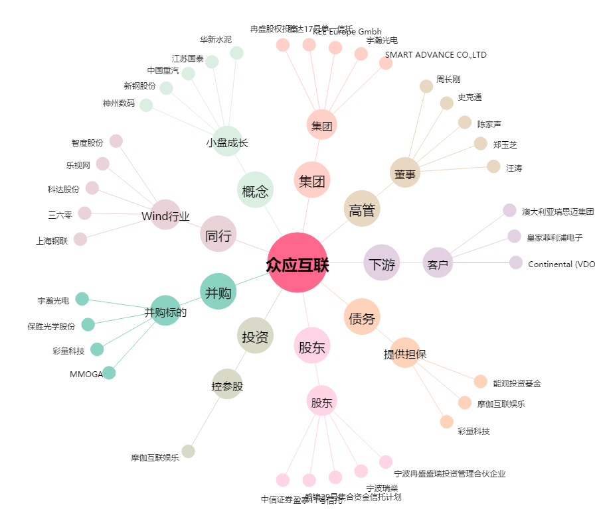
众应互联[002464.SZ] - 关系概览图

